Sheet1
项目编号
文档编号
密 级 | 内部
玩家信息系统
版本号 | 变更者 | 变更类型 | 变更时间 | 文档状态 | 备注
V1.0 | 邓海丰 | 新增 | 2026-06-10 | 草案 | 创建文档

设计目的
 | 显示玩家个人信息

设计思路
 | 用于显示玩家账号信息
 |  | 玩家id，玩家名称，玩家等级
 | 提供账号绑定的需求
 | 提供自定义头像和头像框

系统概述/规则
 | 玩家信息包括 |  |  |  |  |  |  | 头像&头像框表
 |  | 玩家等级+玩家id+玩家名字+玩家头像+头像框
 | 玩家名字 |  |  |  |  |  |  | id | 类型 | 图片 | 解锁文字 | 解锁条件
 |  | 玩家初始名称系统生成 |  |  |  |  |  | 序列数字 | 1头像 | 图片名字 | id关联多语言表 | 1等级
 |  |  | 生成规则：Player+52字母和10个数字随机6个的组合 |  |  |  |  |  | 2头像框 |  | id关联多语言表 | 2活动（通过活动发放数据直接激活）
 |  |  | 例如Player2dfgKL
 |  | 首次修改名称免费，之后每次修改都要消耗n点钻石（读取配置表）
 | 玩家id
 |  | 根据服务器规则进行自动生成id

 | 玩家头像
 |  | 初始默认机器人头像，玩家可自由更换已拥有的头像。
 | 头像框
 |  | 初始默认机器人形象，玩家可自由更换已拥有的头像框

其他系统需求
 | 道具需求
 | 无

 | 功能开启需求
 | 玩家1级时即开启此功能

 | 红点需求
 | 无

 | 邮件需求
 | 无

 | 运营需求-----后面做

界面
 | 主界面入口

 |  |  | 图标位于主界面左上角，详细见主界面系统
 |  |  | 点击后打开【玩家信息界面】

 | 玩家信息界面
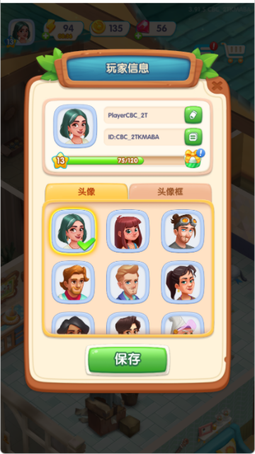

 |  |  |  |  |  | 界面如图所示

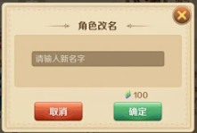
 |  |  |  |  |  | 点击改名按钮打开改名界面
 |  |  |  |  |  |  |  |  |  | 首次免费
 |  |  |  |  |  |  |  |  |  | 后续根据表格填写价格显示
 |  |  |  |  |  |  |  |  |  | 点击确定时前端先进行屏蔽字匹配，如果保护屏蔽字则提示：您的名称不符合规范，请查验后重试！
 |  |  |  |  |  |  |  |  |  |  | 如果符合则发起改名申请

 |  |  |  |  |  | 点击id右侧按钮，将id复制道系统剪贴板.并根据结果提示是否成功

 |  |  |  |  |  | 下方显示玩家等级和经验槽
 |  |  |  |  |  |  | 右侧显示等级奖励预览，点击后显示tips展示奖励


 |  |  |  |  |  | 下方为头像和头像框页签，默认显示头像
 |  |  |  |  |  | 头像和头像框分为3种状态
 |  |  |  |  |  | 当前佩戴 | 已解锁 |  | 未解锁




 |  |  |  |  |  | 头像和头像框表获取解锁条件
 |  |  |  |  |  | 玩家点击选头像/头像框后，选中框和√显示在点选的位置
 |  |  |  |  |  | 点击保存存储选择，没有保存关闭则不保存

美术需求
 | UI需求
 |  | 见上方【界面展示】

 | 原画需求
 |  | 无

 | 特效需求
 |  | 无

 | 动画需求
 |  | 无

 | icon需求

